圖表索引
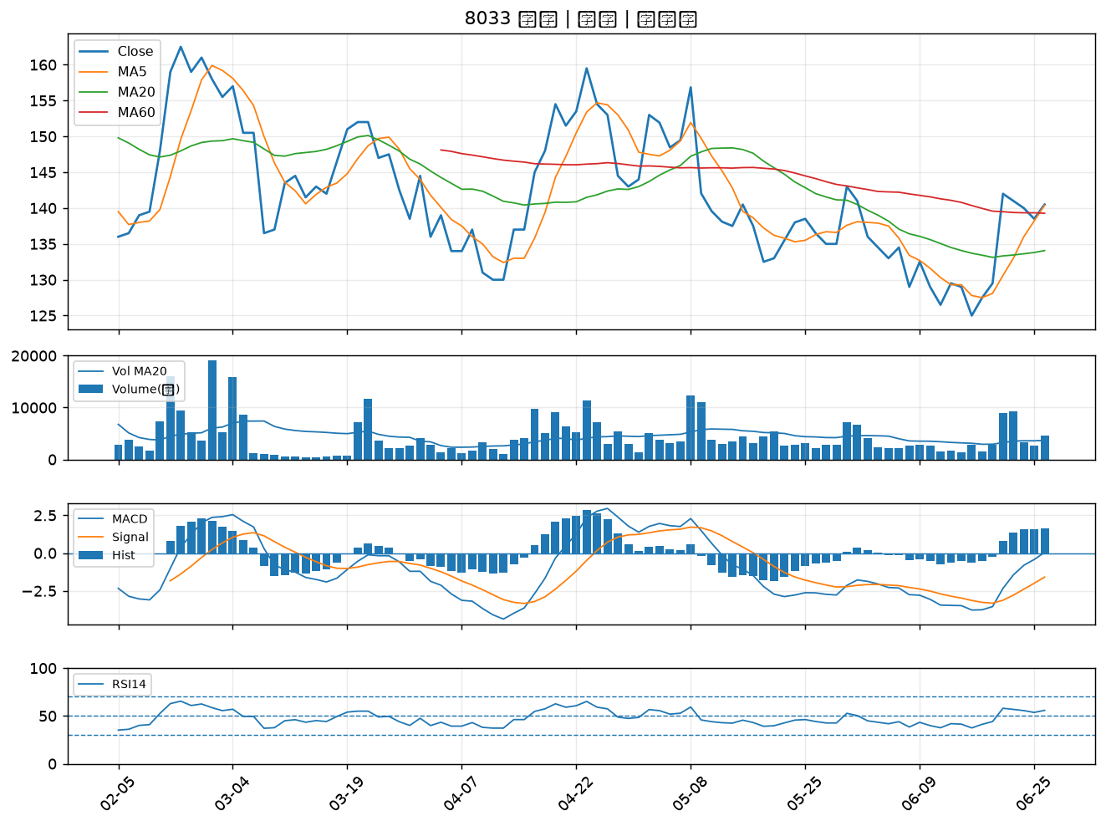
股票代號 | 股票名稱 | 市場 | 買進觀察分級 | 主力突破分數 | 圖表路徑
3059 | 華晶科 | 上市 | A級 | 4 | output/charts/20260626/3059_華晶科.png
8932 | 智通* | 上櫃 | A級 | 4 | output/charts/20260626/8932_智通*.png
1718 | 中纖 | 上市 | B級 | 6 | output/charts/20260626/1718_中纖.png
6672 | 騰輝電子-KY | 上市 | B級 | 5 | output/charts/20260626/6672_騰輝電子-KY.png
1515 | 力山 | 上市 | B級 | 5 | output/charts/20260626/1515_力山.png
6270 | 倍微 | 上櫃 | B級 | 5 | output/charts/20260626/6270_倍微.png
6191 | 精成科 | 上市 | B級 | 4 | output/charts/20260626/6191_精成科.png
5469 | 瀚宇博 | 上市 | B級 | 4 | output/charts/20260626/5469_瀚宇博.png
3717 | 聯嘉投控 | 上市 | B級 | 4 | output/charts/20260626/3717_聯嘉投控.png
4128 | 中天 | 上櫃 | B級 | 4 | output/charts/20260626/4128_中天.png
6139 | 亞翔 | 上市 | B級 | 3 | output/charts/20260626/6139_亞翔.png
3479 | 安勤 | 上櫃 | B級 | 3 | output/charts/20260626/3479_安勤.png
6101 | 寬魚國際 | 上櫃 | B級 | 3 | output/charts/20260626/6101_寬魚國際.png
2527 | 宏璟 | 上市 | B級 | 3 | output/charts/20260626/2527_宏璟.png
3189 | 景碩 | 上市 | B級 | 3 | output/charts/20260626/3189_景碩.png
6901 | 鑽石投資 | 上市 | B級 | 3 | output/charts/20260626/6901_鑽石投資.png
8071 | 能率網通 | 上櫃 | B級 | 3 | output/charts/20260626/8071_能率網通.png
1313 | 聯成 | 上市 | B級 | 2 | output/charts/20260626/1313_聯成.png
6182 | 合晶 | 上櫃 | B級 | 1 | output/charts/20260626/6182_合晶.png
6684 | 安格 | 上櫃 | B級 | 1 | output/charts/20260626/6684_安格.png
6197 | 佳必琪 | 上市 | B級 | 1 | output/charts/20260626/6197_佳必琪.png
3588 | 通嘉 | 上市 | B級 | 1 | output/charts/20260626/3588_通嘉.png
6243 | 迅杰 | 上市 | B級 | 1 | output/charts/20260626/6243_迅杰.png
1708 | 東鹼 | 上市 | B級 | 0 | output/charts/20260626/1708_東鹼.png
6127 | 九豪 | 上櫃 | B級 | 0 | output/charts/20260626/6127_九豪.png
2892 | 第一金 | 上市 | B級 | 0 | output/charts/20260626/2892_第一金.png
2886 | 兆豐金 | 上市 | B級 | 0 | output/charts/20260626/2886_兆豐金.png
1312 | 國喬 | 上市 | B級 | 0 | output/charts/20260626/1312_國喬.png
2347 | 聯強 | 上市 | B級 | 0 | output/charts/20260626/2347_聯強.png
8033 | 雷虎 | 上市 | B級 | 0 | output/charts/20260626/8033_雷虎.png

3059 華晶科｜A級
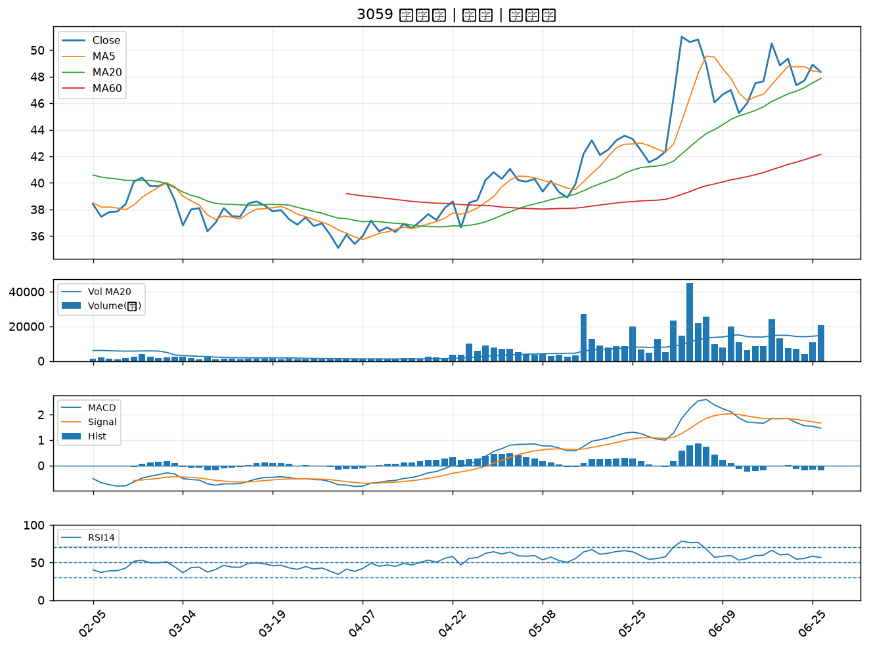

8932 智通*｜A級
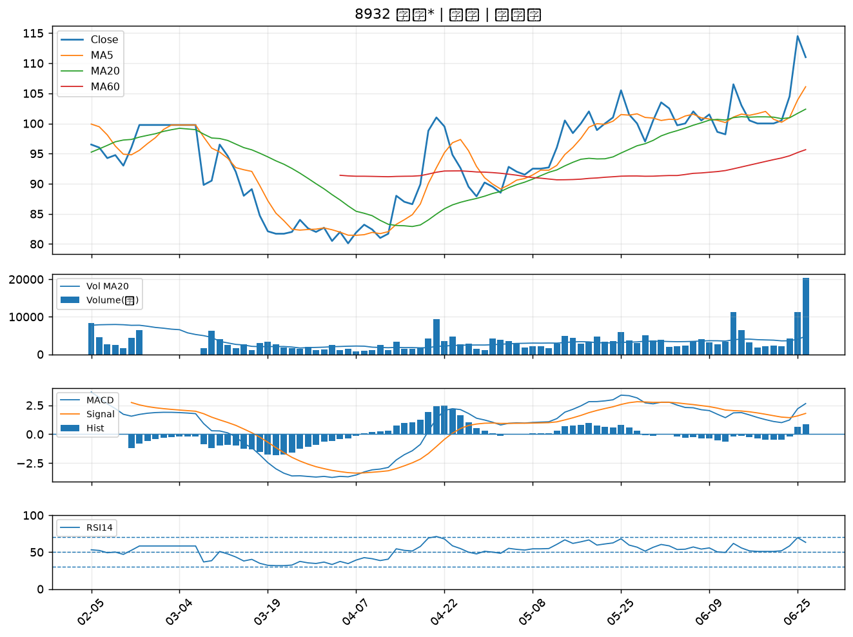

1718 中纖｜B級
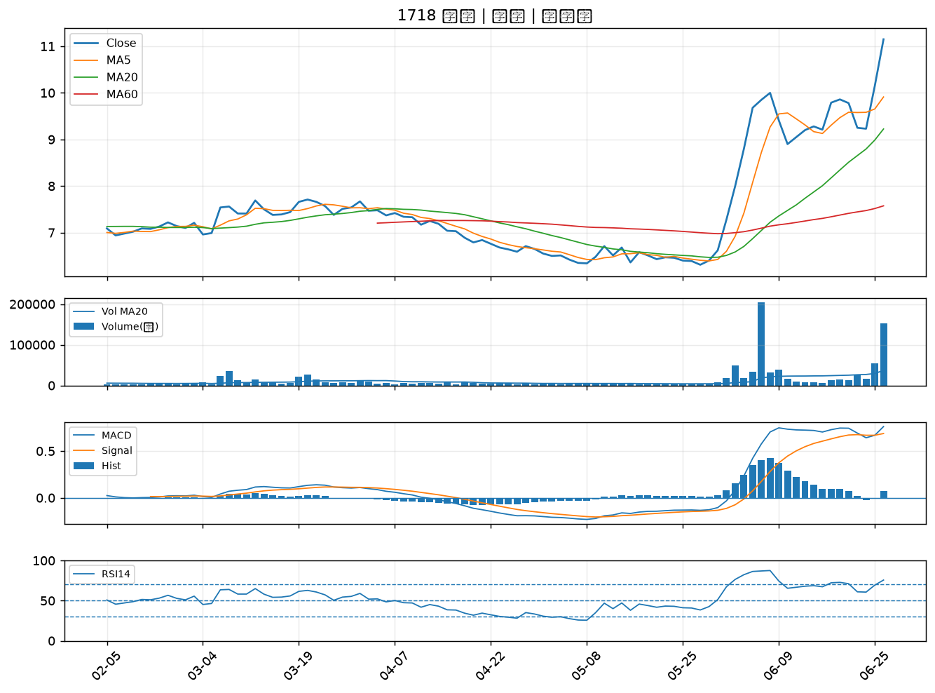

6672 騰輝電子-KY｜B級
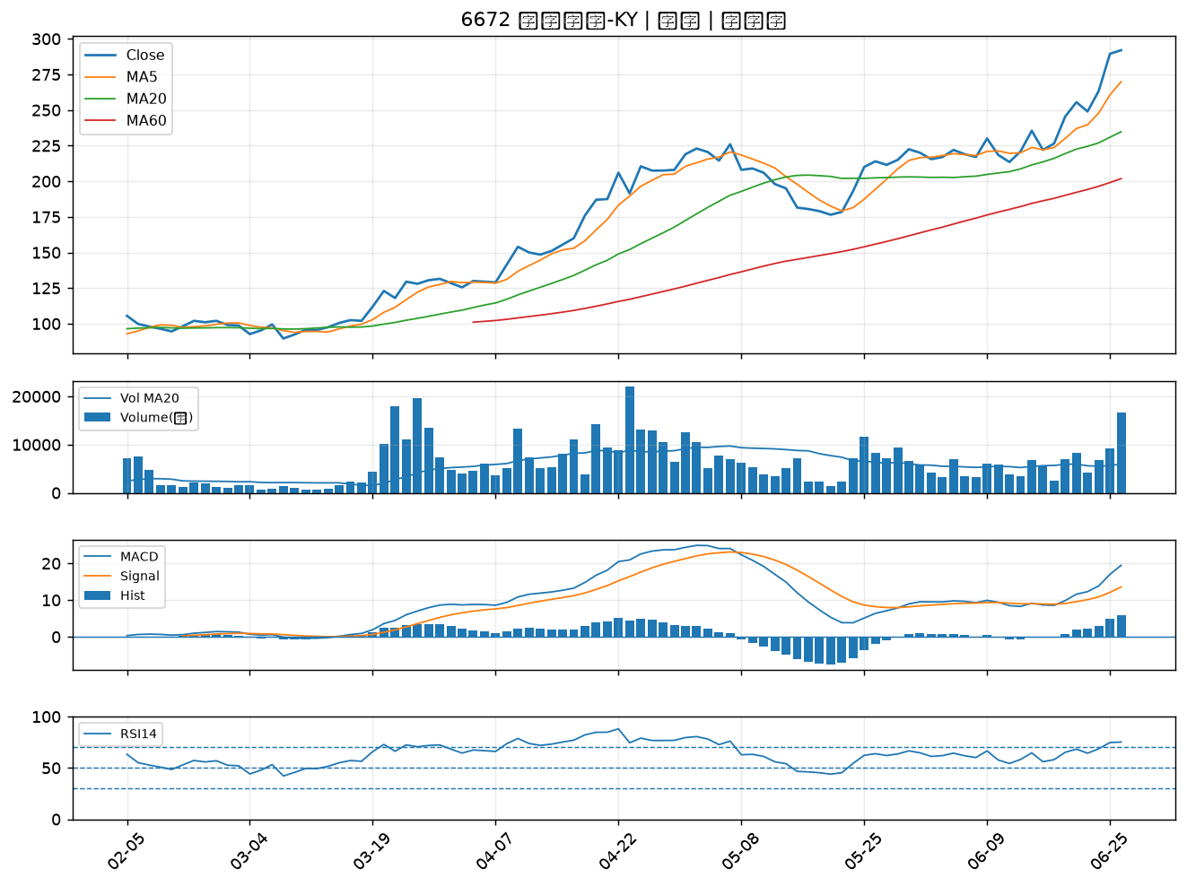

1515 力山｜B級
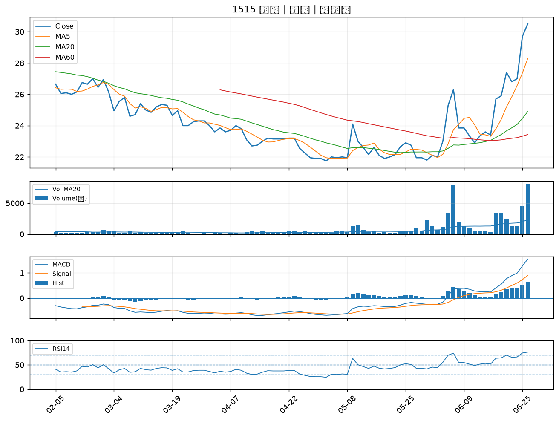

6270 倍微｜B級
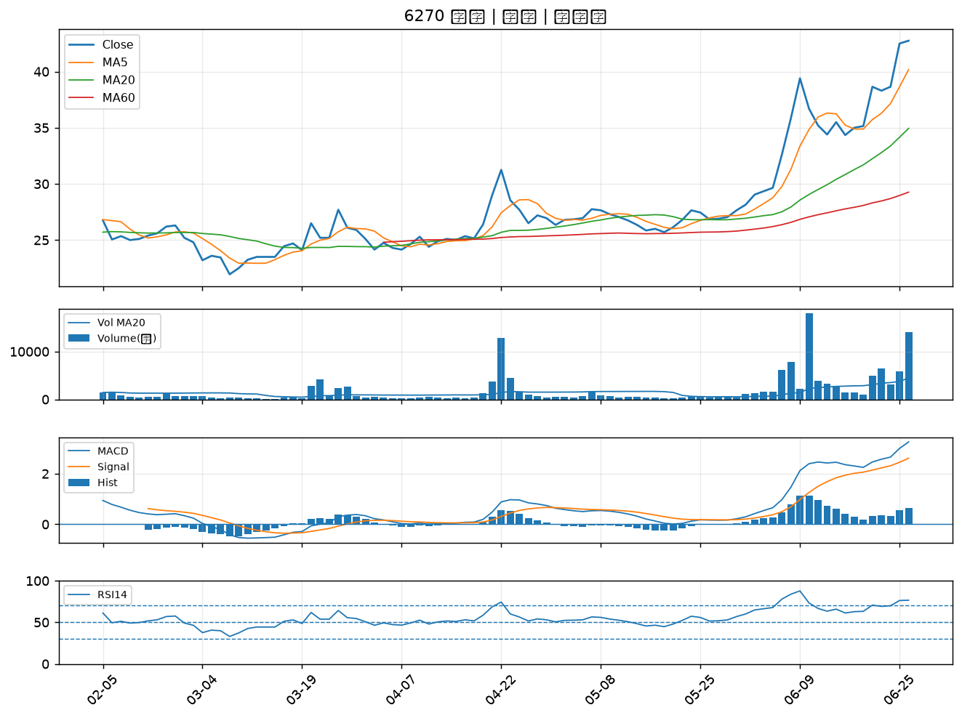

6191 精成科｜B級
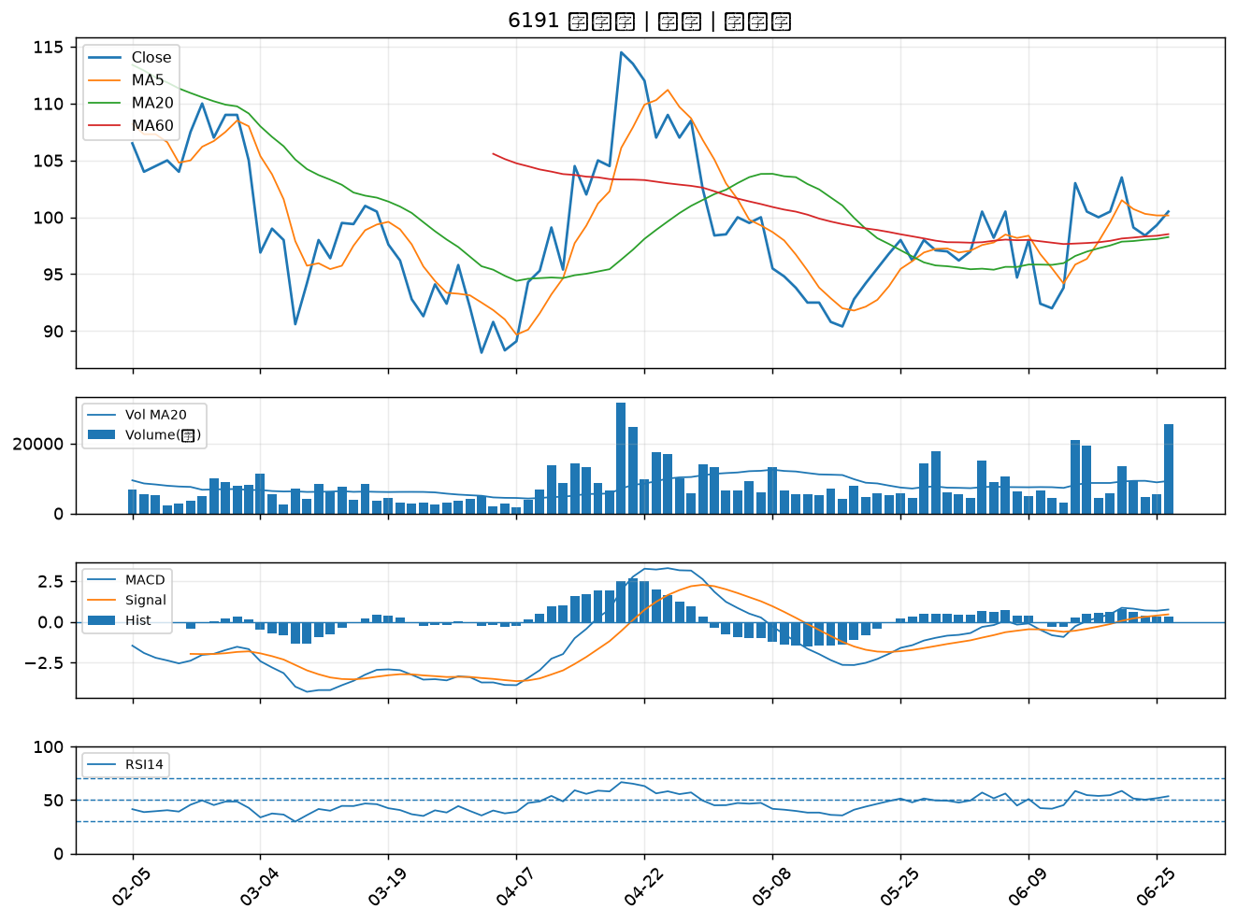

5469 瀚宇博｜B級
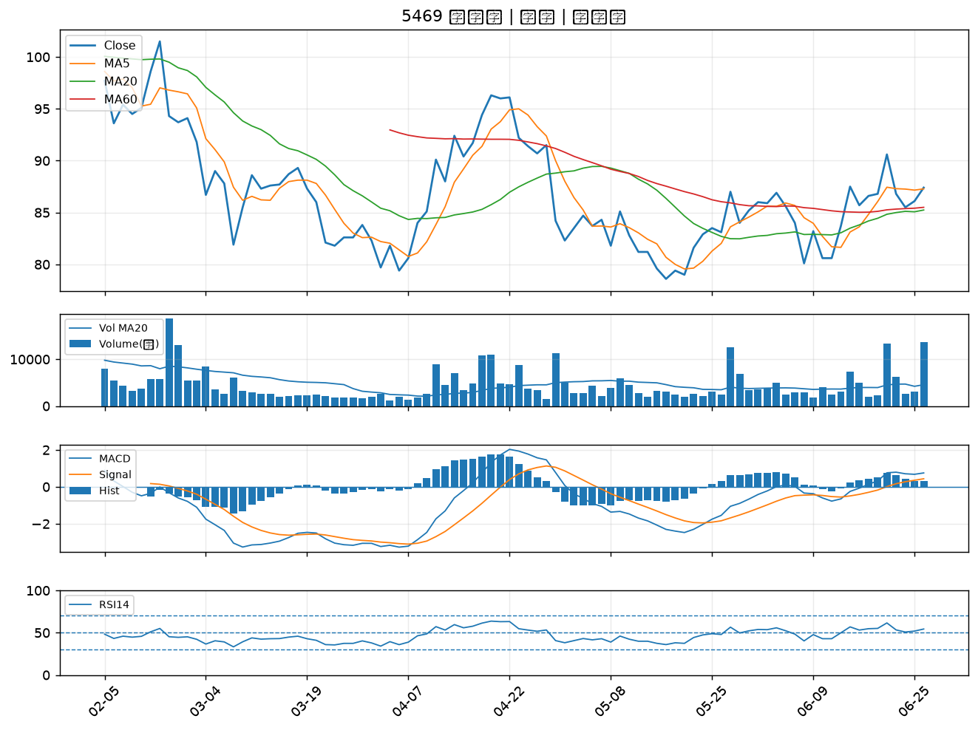

3717 聯嘉投控｜B級
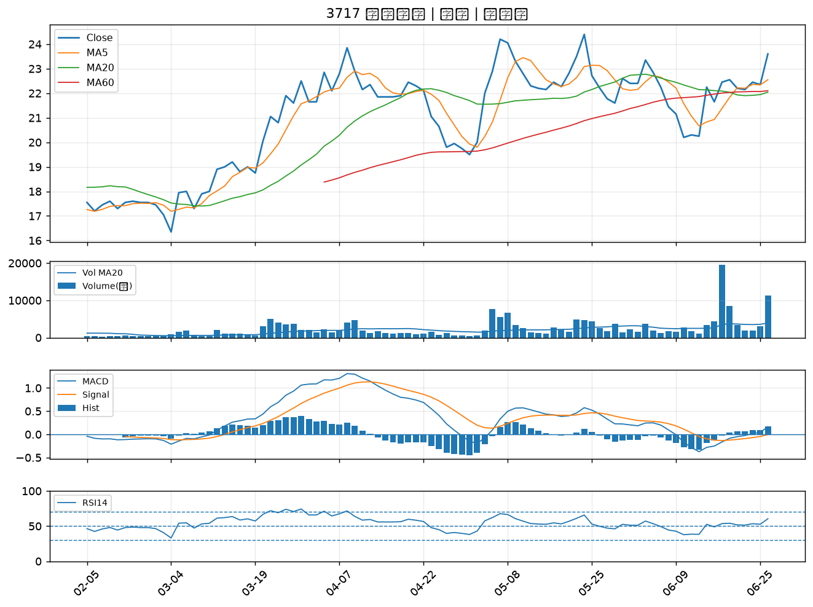

4128 中天｜B級
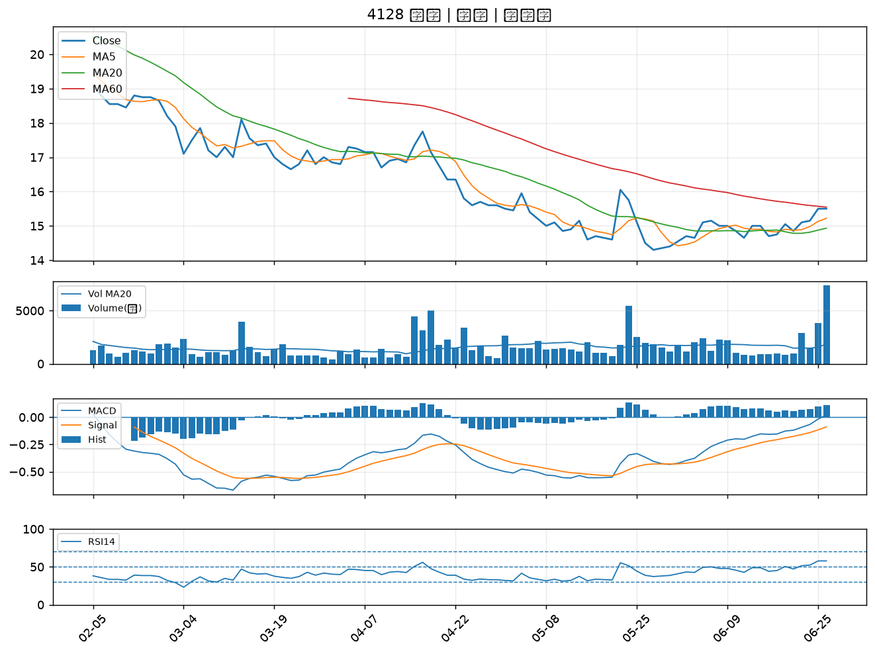

6139 亞翔｜B級
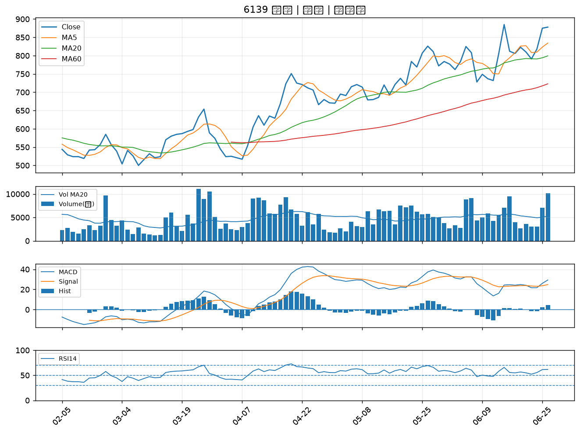

3479 安勤｜B級
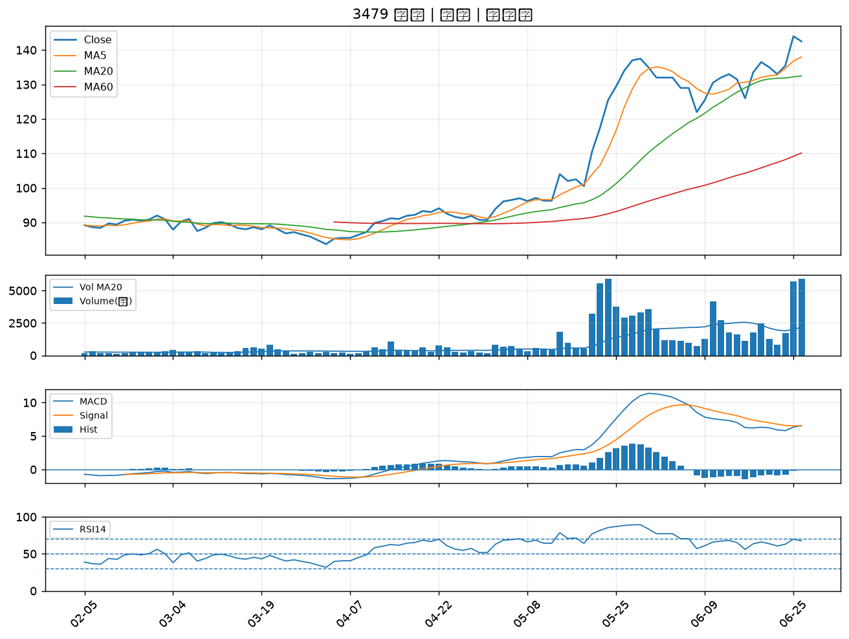

6101 寬魚國際｜B級
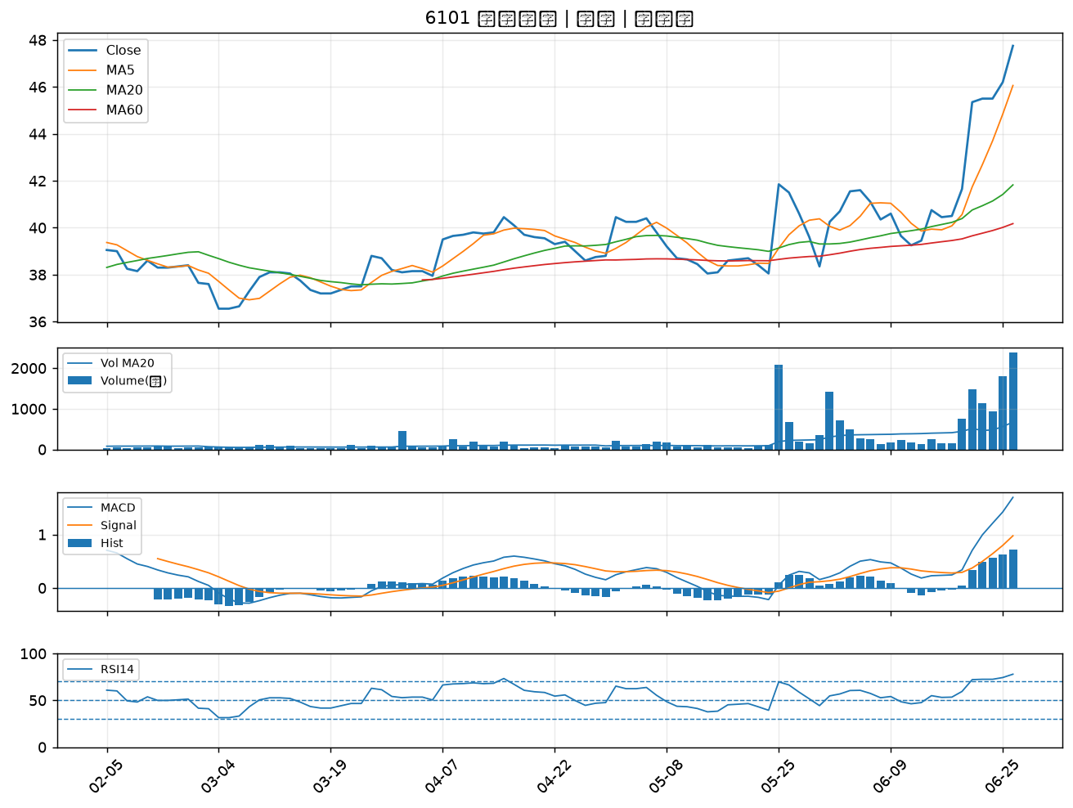

2527 宏璟｜B級
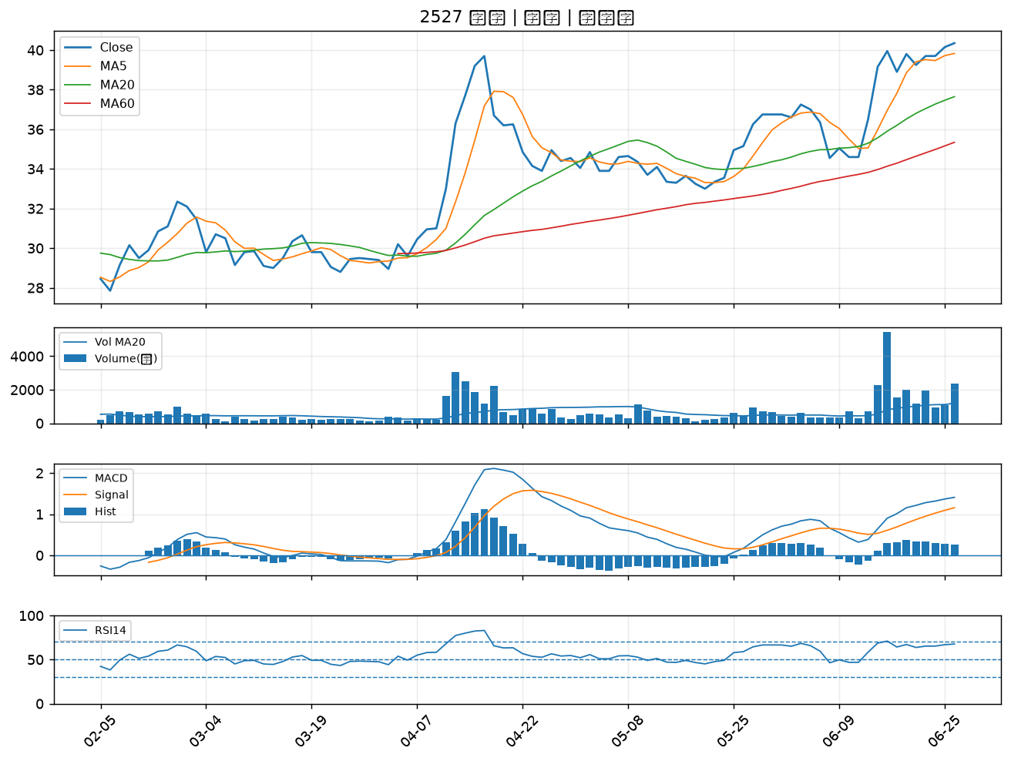

3189 景碩｜B級
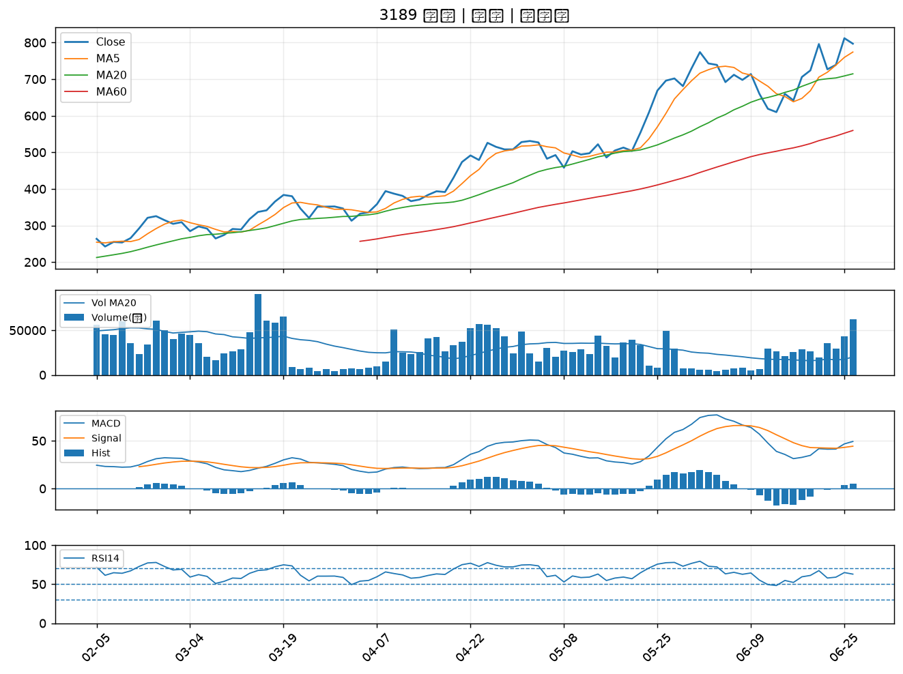

6901 鑽石投資｜B級
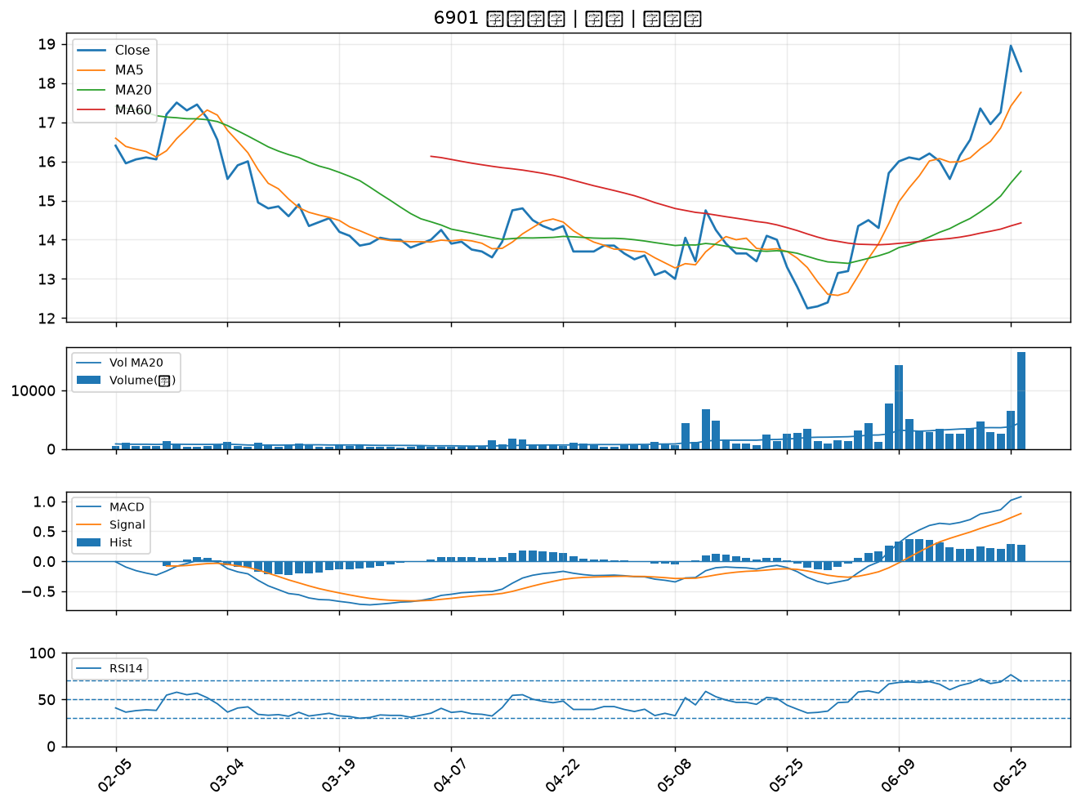

8071 能率網通｜B級
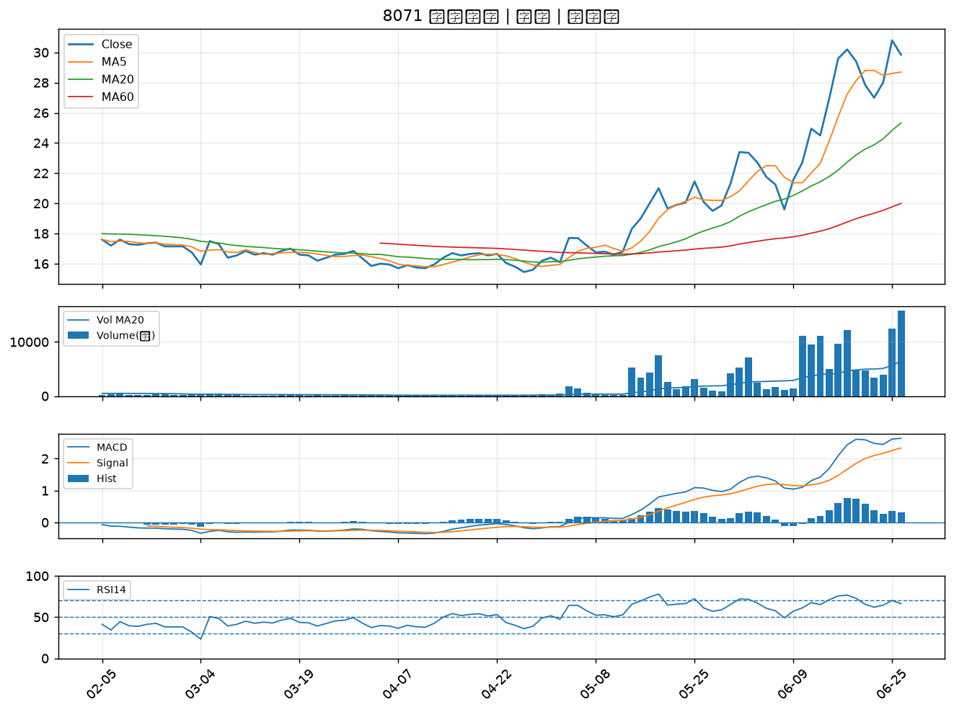

1313 聯成｜B級
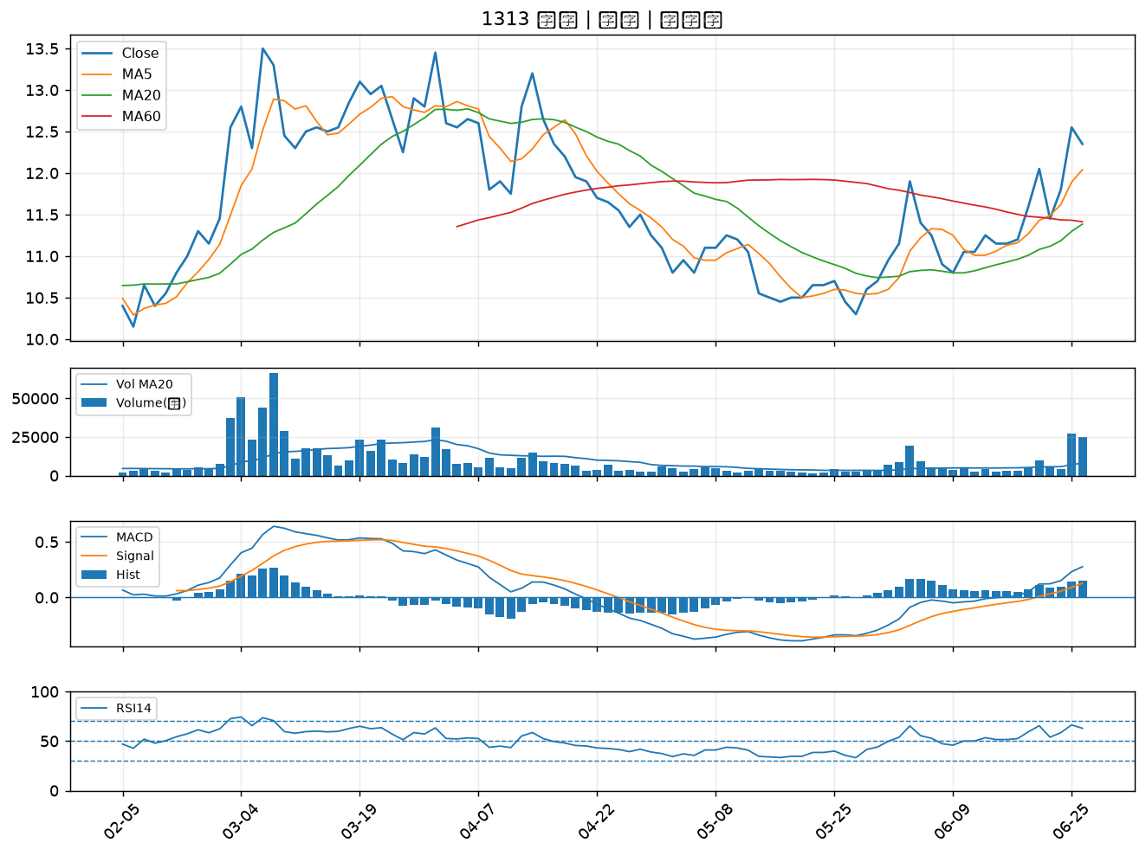

6182 合晶｜B級
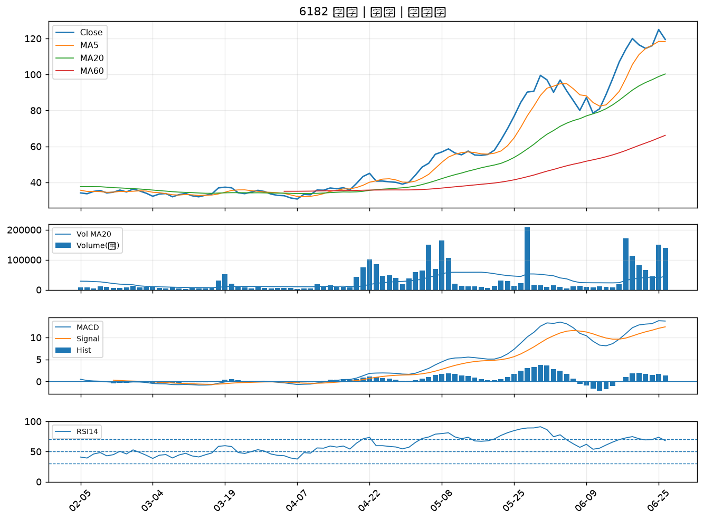

6684 安格｜B級
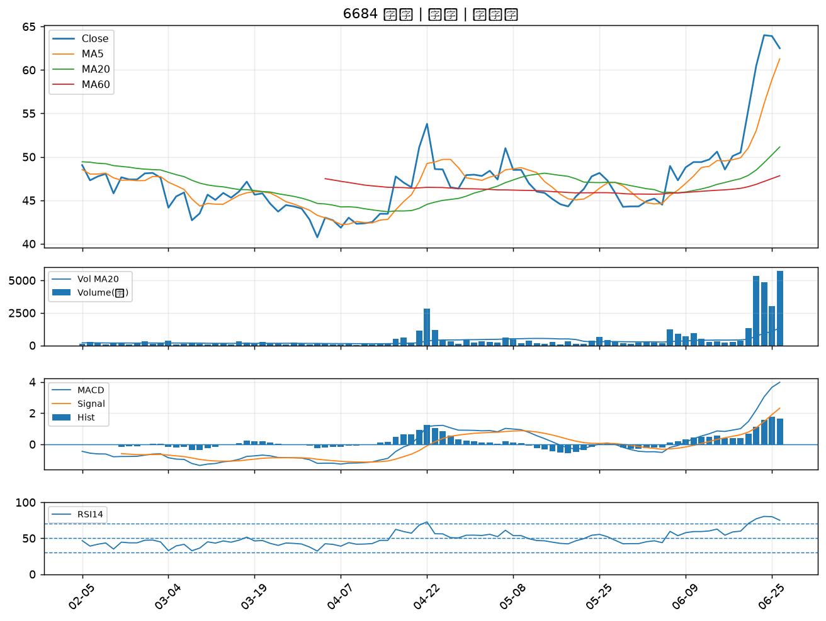

6197 佳必琪｜B級
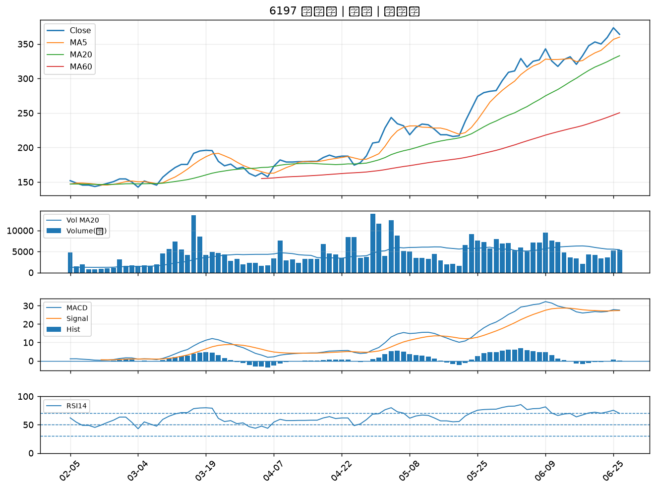

3588 通嘉｜B級
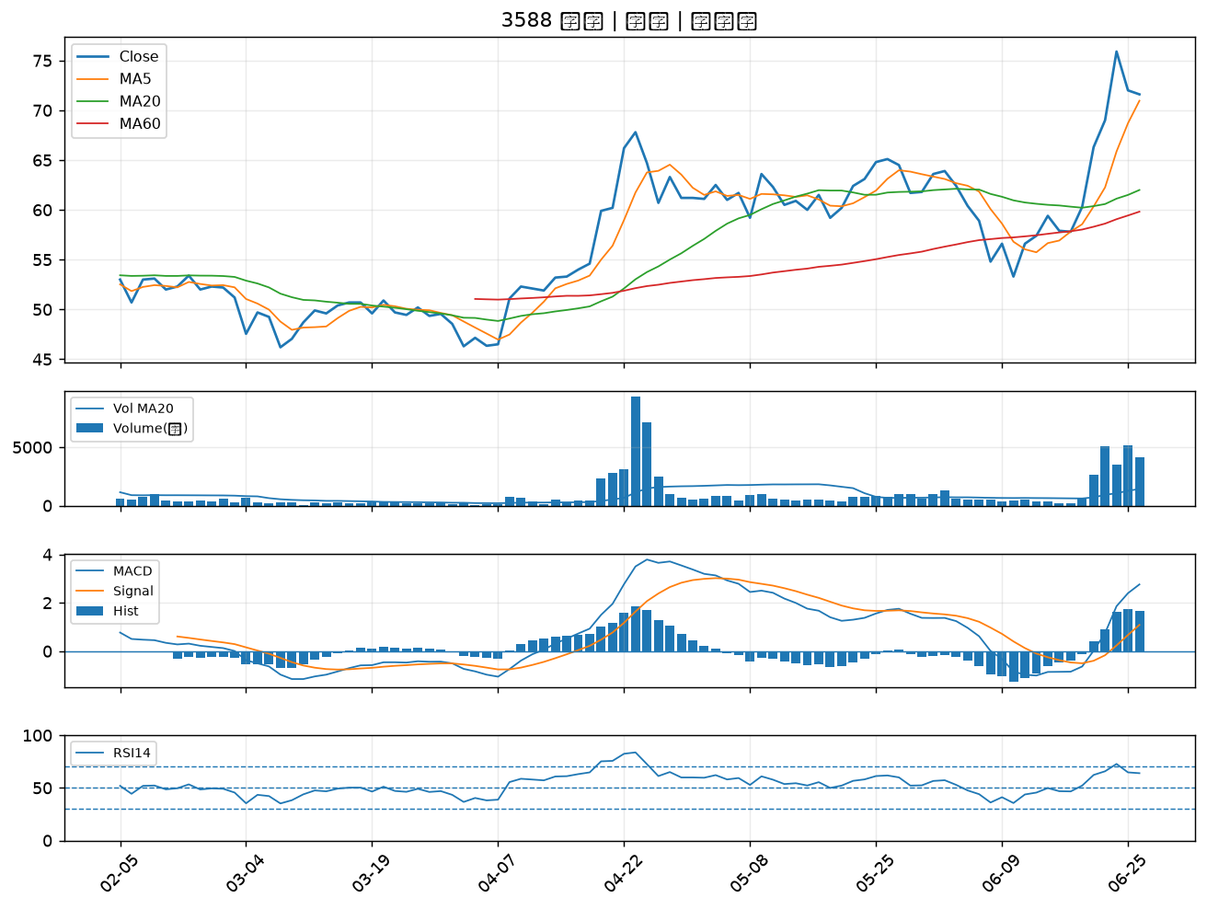

6243 迅杰｜B級
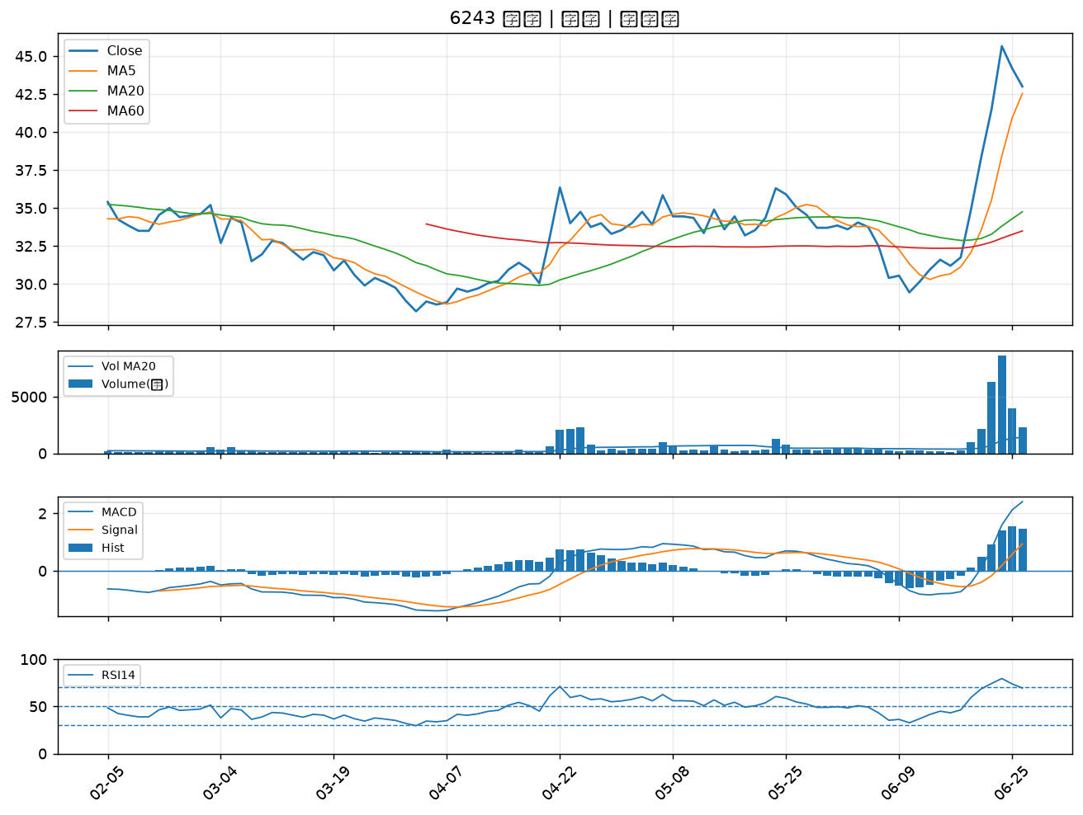

1708 東鹼｜B級
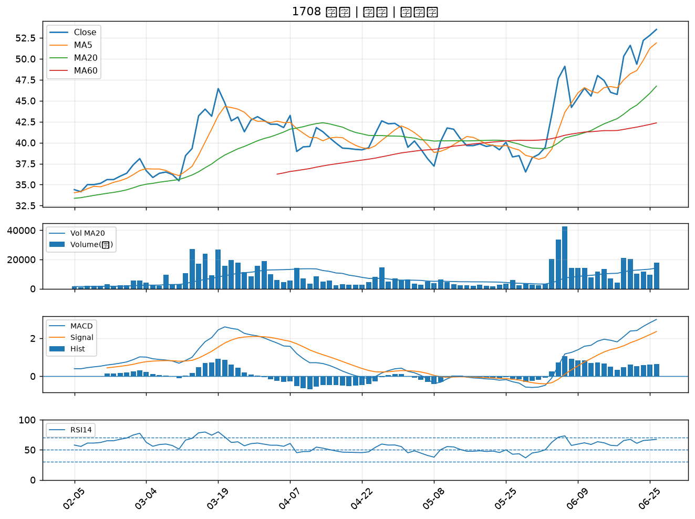

6127 九豪｜B級
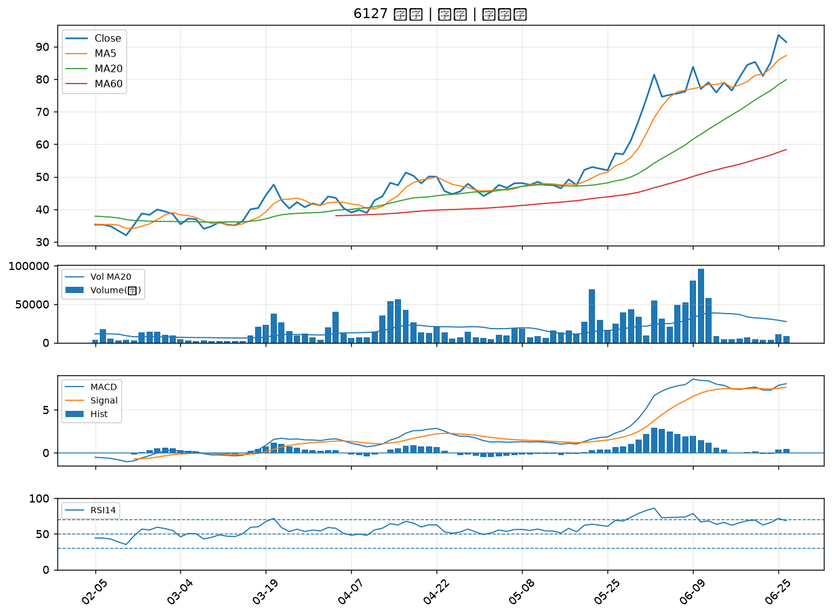

2892 第一金｜B級
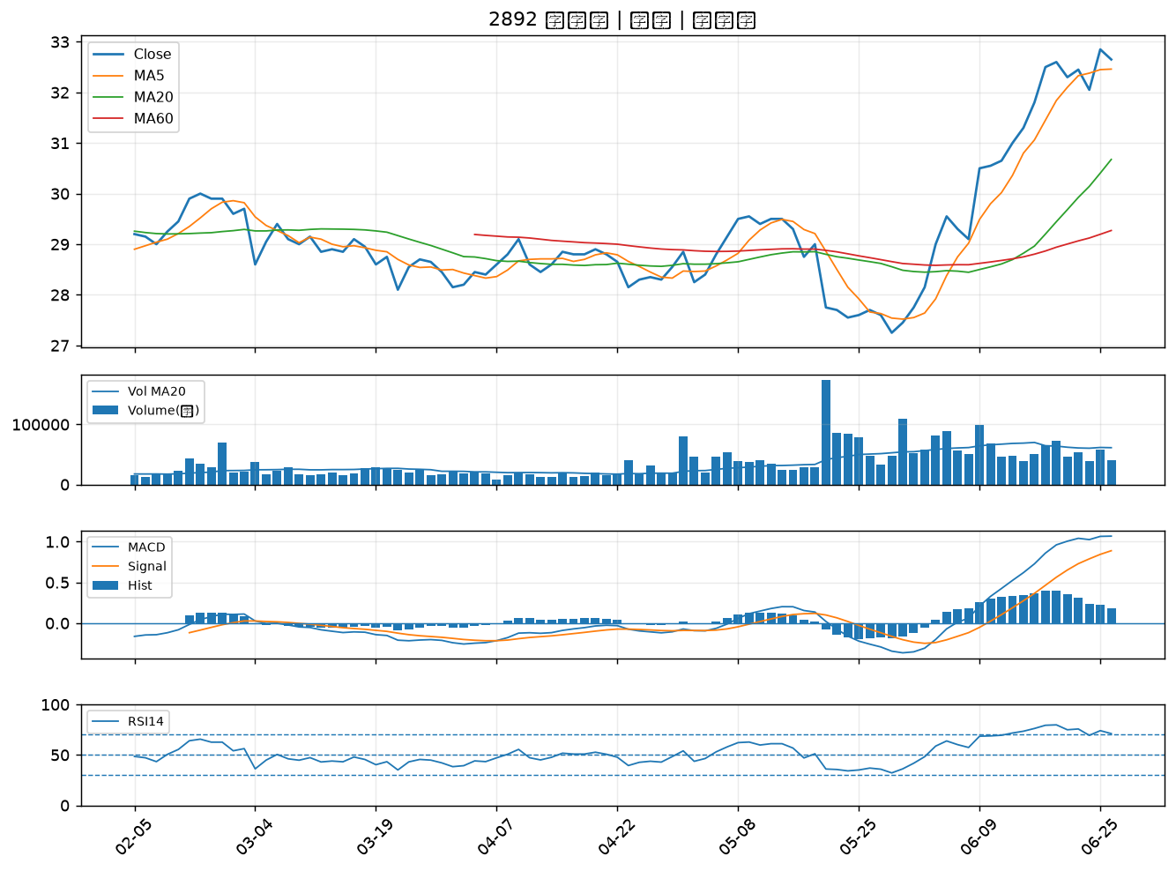

2886 兆豐金｜B級
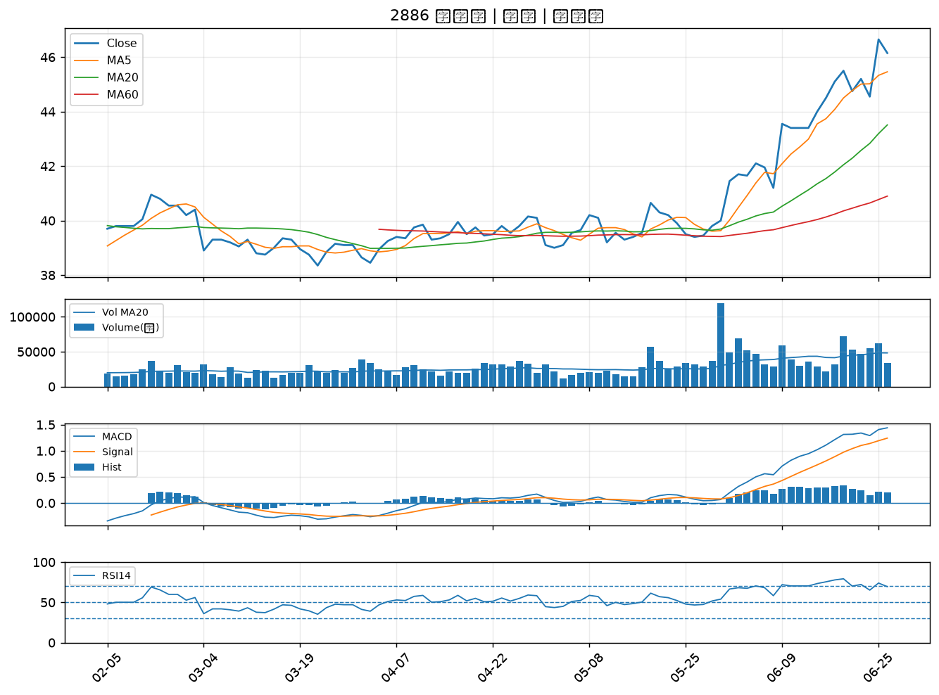

1312 國喬｜B級
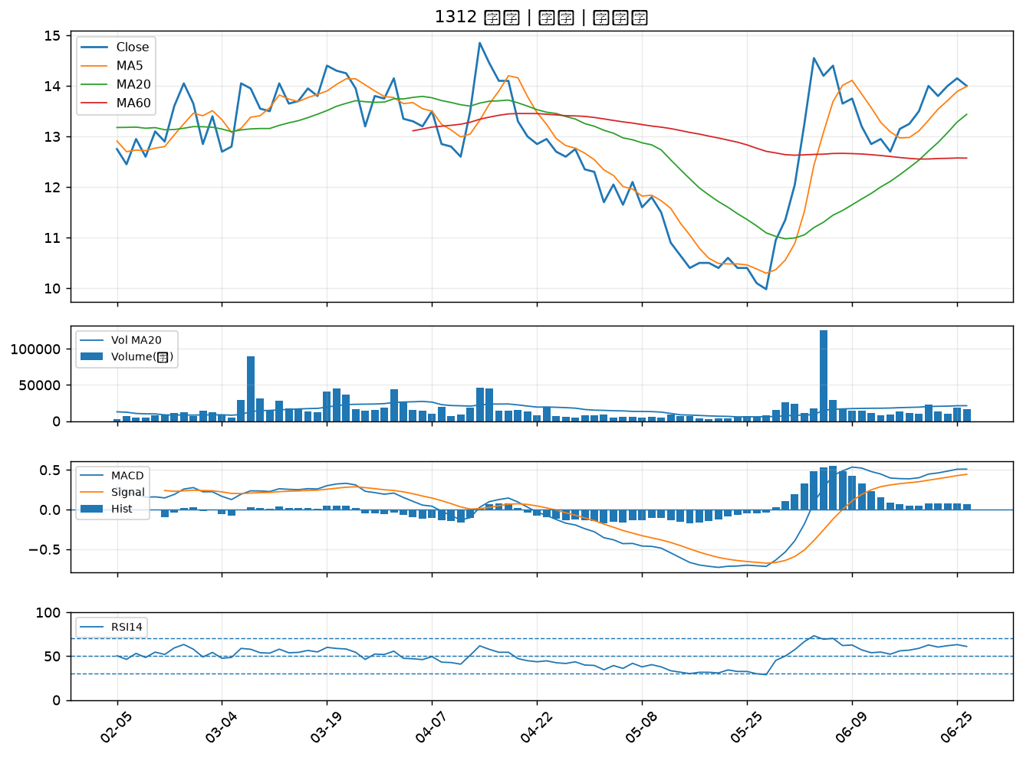

2347 聯強｜B級
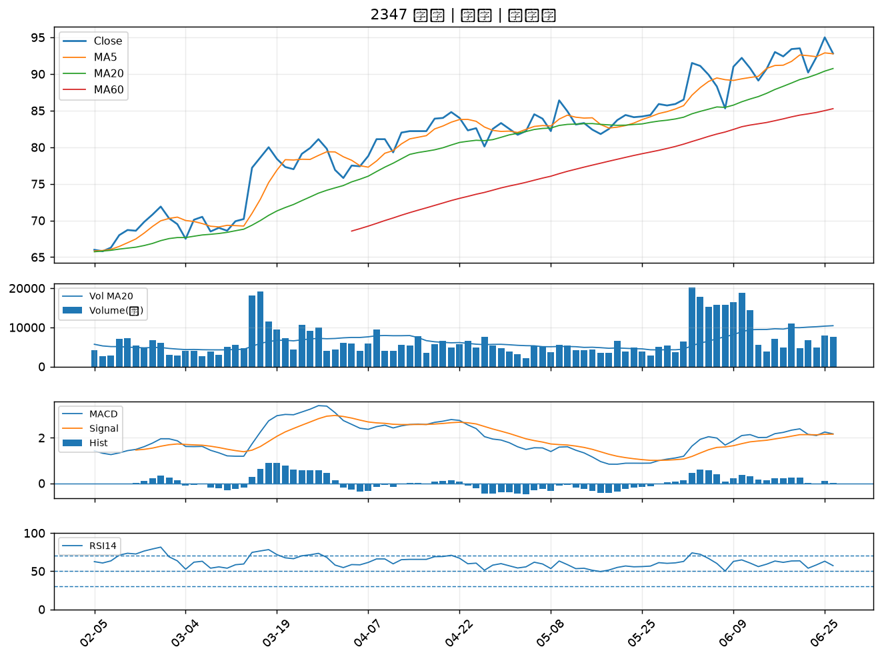

8033 雷虎｜B級

